시트1
회의록

회의일시 | 2021.10.02 | 회의장소 | 더조은아카데미종각점 (오프라인) | 작성자 | 김수현
참석자 | 김수현 / 박형훈 / 정소희 / 조영찬 / 함일우

주제 | 출결 주요 기능 계산식에 대한 논의

회의내용 | 내용 |  |  | 이슈/비고
 | - 각 기능별 출결 기능 관련된 시간을 계산하는 식 회의 - 입실/퇴실시간, 수업시간(오전&오후시간만 / 오전-오후 full 시간), 학생수업참여시간, 결석/지각/조퇴 판별(패널티부여) 식 논의

 | - 임의로 점심시간은 13:00-14:00 시로 고정 - 지각, 조퇴 합 3번씩 결석 1회로 패널티 설정

 | - 계산식 사진 참고 - 수업시간의 경우 오전만 또는 오후만 있는 수업시간의 경우 -1hour 제외(점심 1시간 미포함) - 학생수업참여시간의 경우 13시 이전또는 14시 이후에 끝나는 (오전/오후만 있는 수업) 수업의 경우 -1hour 제외(점심 미포함) - 결석(in, out 둘 중 하나라고 시간이 없는 경우 결석처리) / 지각(입실시각과 수업시작시각 시간의 차가 10분을 넘어가는 경우) / 조퇴(퇴실시각과 수업종료시각 시간의 차가 10분보다 작은경우 미리 나간것으로 간주. 조퇴로 판별처리)

 | 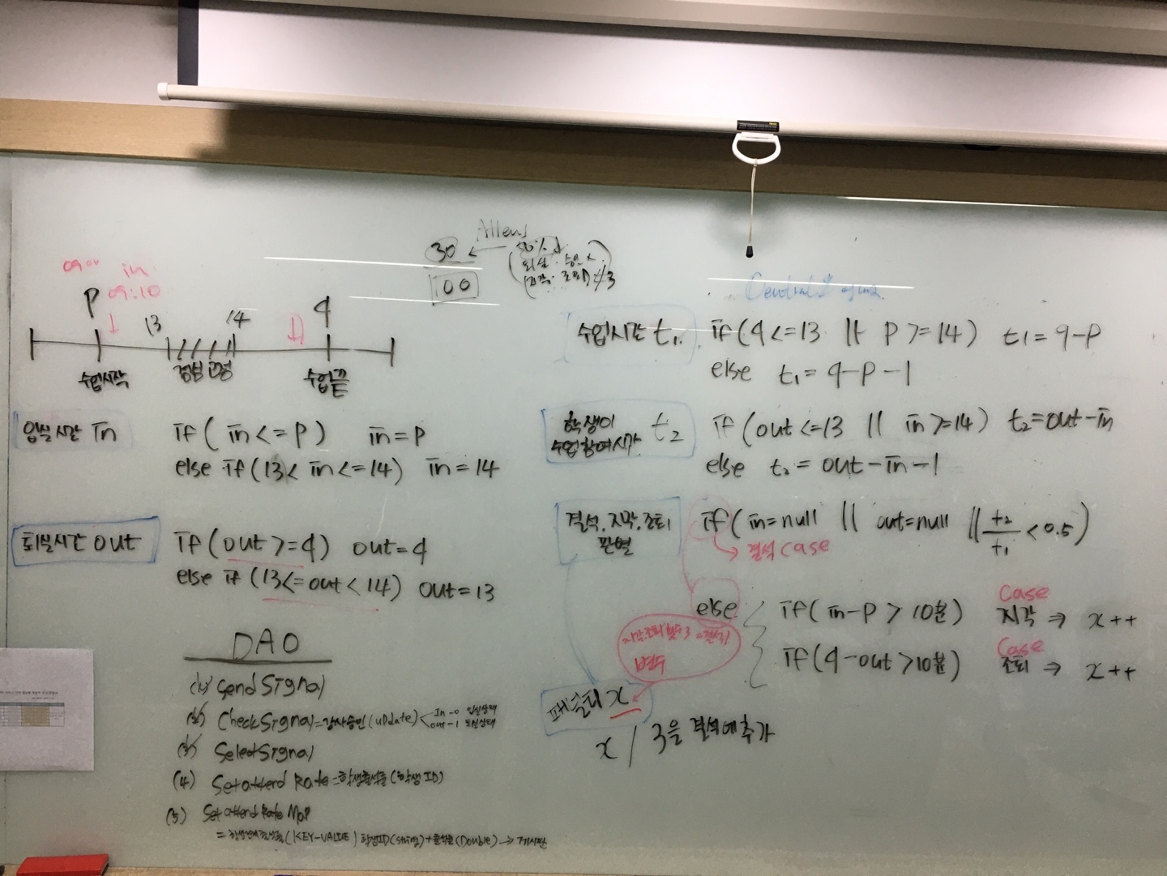 |  |  | 계산식 정리 이미지

결정사항 | 내용 |  |  | 진행일정
 | - 관리자 및 사용자 권한 관리 테이블 추가-사용자별 권한 세분화 바탕으로 B26홈페이지 내 메뉴,기능 설정 (디테일한 부부은 추후 변경가능성O)-공유한 ERD를 바탕으로 각자 기능 구현 진행-각자 제출물 작성 중 필요 시 단톡방이나 줌으로 내용 공유

다음회의

